상품제안서
파카 벡터 스텐레스 스틸 수성펜 | 상품코드: F26476

 |  |  |  |  |  |  | 02-412-0044 | www.easy1.co.kr
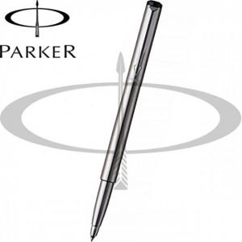

【상세/제작정보】 | 기본수량 미만 인쇄비 추가. 포장 별도문의.

【인쇄/포장옵션】 | 레이저 / 포장불가능

【공급단가】 | 수량 | 20~ | 60~ | 100~ | 300~ | 500~
*VAT별도 | 단가 | 22,210원 | 21,850원 | 21,320원 | 20,790원 | 20,430원

【상품 URL】 | https://dev.easy1.co.kr:443/src/goods_detail.php?gdno=26476

